CAPA
PLANNER
2021

INÍCIO

Tutorial
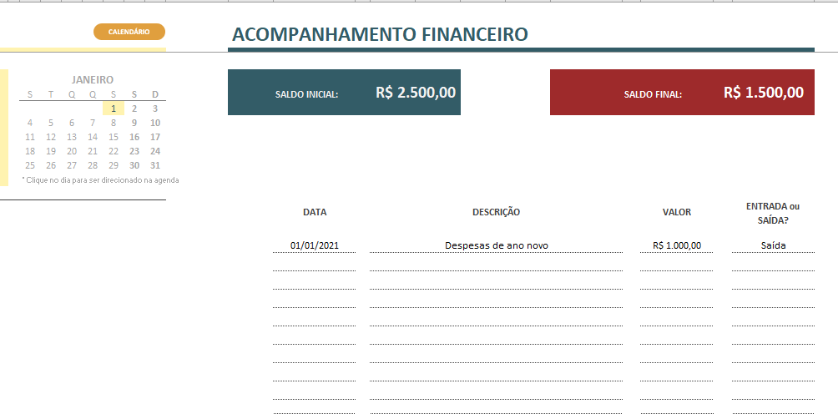
TUTORIAL

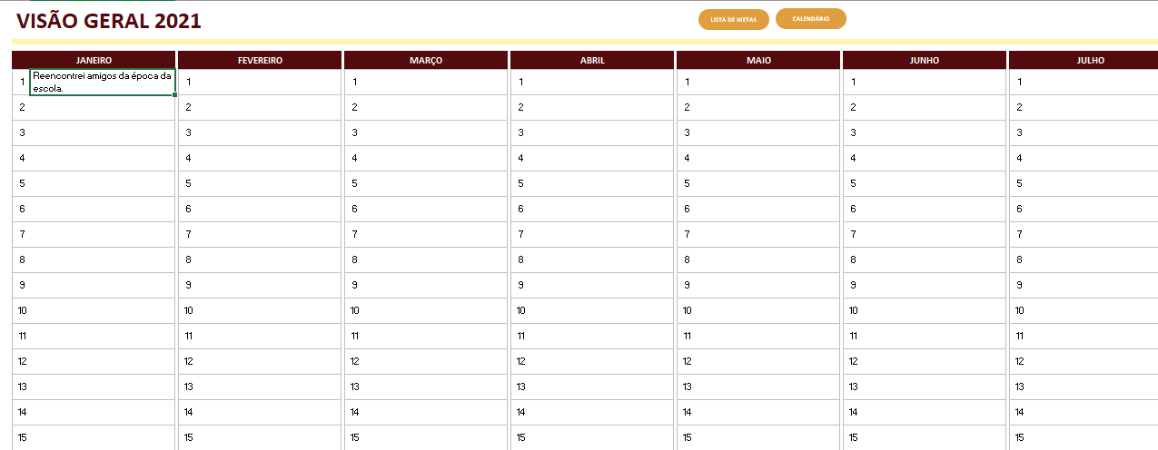
ABA VISÃO GERAL

Na aba VISÃO GERAL você encontra 12 colunas, cada uma referente a um dos meses do ano. O objetivo dessa aba é que você escreva em cada célula (que se refere a um dia do mês) qual foi o fato mais relevante do dia, e que valha uma anotação.
Exemplo: No dia 1º de janeiro, um fato relevante para você foi encontrar amigos da escola que você não via há muito tempo. Outro exemplo poderia ser "Primeiro dia na academia", ou qualquer outro fato relevante para você. Escolha o principal para aquele dia e escreva na célula.

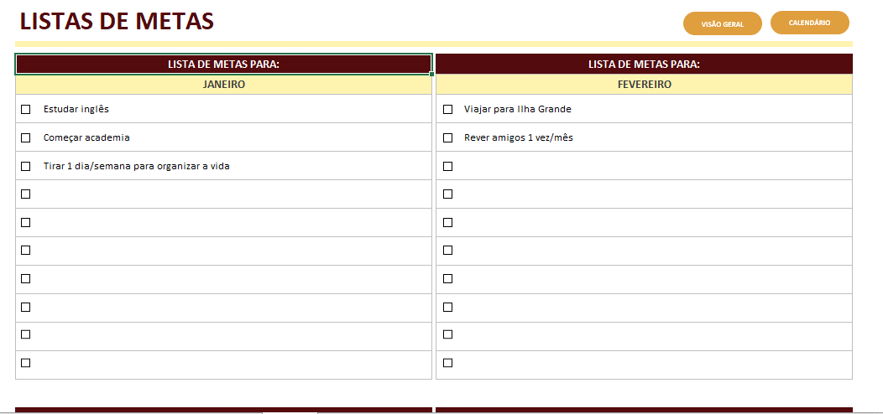
ABA LISTAS

Na aba LISTAS DE METAS você pode definir quais são as suas metas para cada mês do ano. Dividir as suas metas mensalmente permite uma melhor organização e controle.
Aqui não existem regras para as metas. Você pode estabelecer metas financeiras, de viagem, metas pessoas, o que quiser.
Para cada meta que você alcançar, marque a checkbox ao lado.

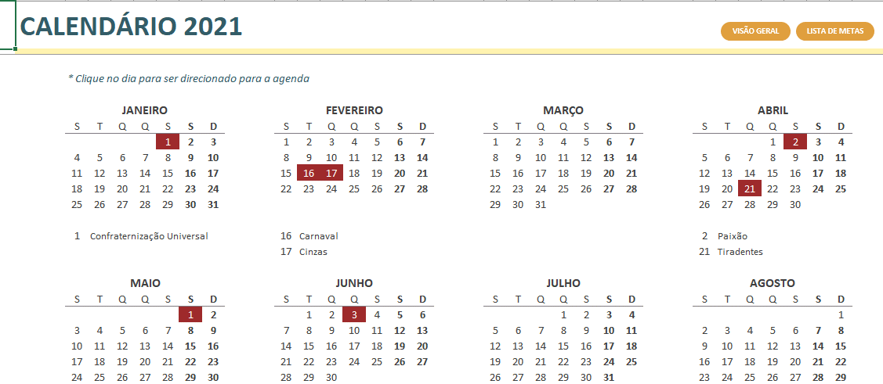
ABA CALENDÁRIO

Na aba CALENDÁRIO temos um calendário padrão, com os feriados marcados em vermelho.
Cada um dos dias desse calendário possuem um hiperlink. Se você clicar em qualquer um dos dias, você é direcionado para a agenda de anotações daquele dia.

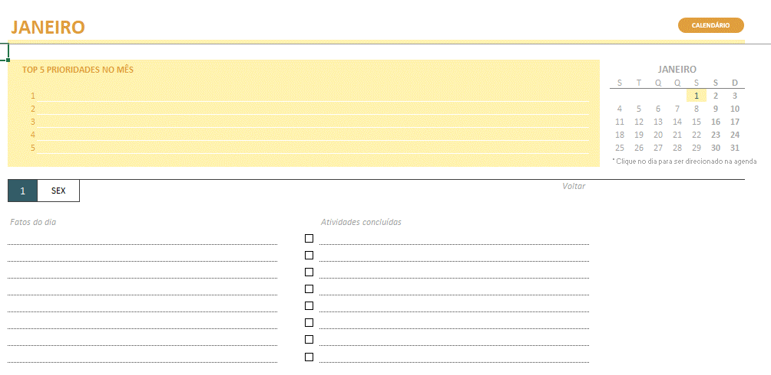
ABAS JANEIRO À DEZEMBRO

Nas abas de JANEIRO à DEZEMBRO, é possível listas as TOP 5 prioridades do mês, logo no topo da planilha.
Do lado direito, há um calendário do mês contendo um hiperlink para cada dia, onde você será direcionado para a agenda de anotações referente àquele dia.
A agenda de anotações possui duas colunas: uma onde você pode escrever fatos relevantes do dia, e outra onde você pode descrever as atividades concluídas no dia, marcando a checkbox ao lado. Há um espaço desse para cada dia do mês.

Sempre que você for direcionado para um dia específico, para voltar ao topo da planilha, é só clicar no botão de Voltar que fica na parte superior direita de cada dia, como mostrado na imagem ao lado.
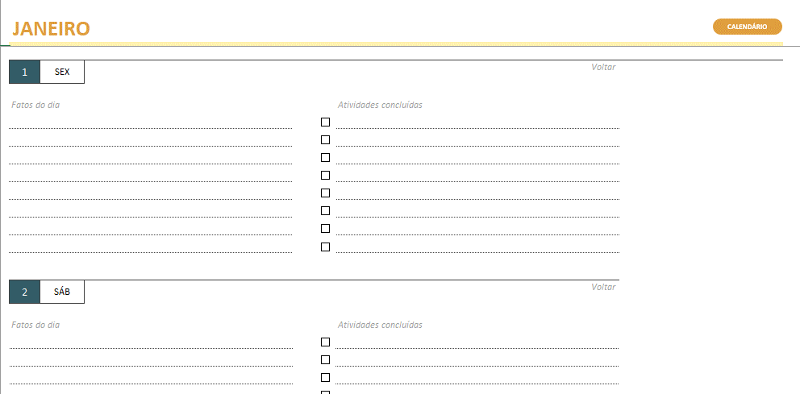

Além da agenda de anotações, na parte direita de cada aba dos meses há um controle financeiro básico, onde você pode registrar as entradas e saídas do mês e ter um simples controle de quanto de gasto você teve em determinado mês.
O preenchimento é bem direto: são 4 colunas com as informações de DATA, DESCRIÇÃO, VALOR e se o valor é uma ENTRADA ou SAÍDA.
Na parte superior da planilha, a célula de SALDO FINAL é atualizada automaticamente de acordo com o preenchimento do registro de entradas/saídas.

VISÃO GERAL
LISTA DE METAS
CALENDÁRIO
VISÃO GERAL 2021

JANEIRO |  | FEVEREIRO | MARÇO | ABRIL | MAIO | JUNHO | JULHO | AGOSTO | SETEMBRO | OUTUBRO | NOVEMBRO | DEZEMBRO
1 | Reencontrei antigos amigos | 1 | 1 | 1 | 1 | 1 | 1 | 1 | 1 | 1 | 1 | 1
2 | Voltei para a academia | 2 | 2 | 2 | 2 | 2 | 2 | 2 | 2 | 2 | 2 | 2
3 |  | 3 | 3 | 3 | 3 | 3 | 3 | 3 | 3 | 3 | 3 | 3
4 |  | 4 | 4 | 4 | 4 | 4 | 4 | 4 | 4 | 4 | 4 | 4
5 |  | 5 | 5 | 5 | 5 | 5 | 5 | 5 | 5 | 5 | 5 | 5
6 |  | 6 | 6 | 6 | 6 | 6 | 6 | 6 | 6 | 6 | 6 | 6
7 |  | 7 | 7 | 7 | 7 | 7 | 7 | 7 | 7 | 7 | 7 | 7
8 |  | 8 | 8 | 8 | 8 | 8 | 8 | 8 | 8 | 8 | 8 | 8
9 |  | 9 | 9 | 9 | 9 | 9 | 9 | 9 | 9 | 9 | 9 | 9
10 |  | 10 | 10 | 10 | 10 | 10 | 10 | 10 | 10 | 10 | 10 | 10
11 |  | 11 | 11 | 11 | 11 | 11 | 11 | 11 | 11 | 11 | 11 | 11
12 |  | 12 | 12 | 12 | 12 | 12 | 12 | 12 | 12 | 12 | 12 | 12
13 |  | 13 | 13 | 13 | 13 | 13 | 13 | 13 | 13 | 13 | 13 | 13
14 |  | 14 | 14 | 14 | 14 | 14 | 14 | 14 | 14 | 14 | 14 | 14
15 |  | 15 | 15 | 15 | 15 | 15 | 15 | 15 | 15 | 15 | 15 | 15
16 |  | 16 | 16 | 16 | 16 | 16 | 16 | 16 | 16 | 16 | 16 | 16
17 |  | 17 | 17 | 17 | 17 | 17 | 17 | 17 | 17 | 17 | 17 | 17
18 |  | 18 | 18 | 18 | 18 | 18 | 18 | 18 | 18 | 18 | 18 | 18
19 |  | 19 | 19 | 19 | 19 | 19 | 19 | 19 | 19 | 19 | 19 | 19
20 |  | 20 | 20 | 20 | 20 | 20 | 20 | 20 | 20 | 20 | 20 | 20
21 |  | 21 | 21 | 21 | 21 | 21 | 21 | 21 | 21 | 21 | 21 | 21
22 |  | 22 | 22 | 22 | 22 | 22 | 22 | 22 | 22 | 22 | 22 | 22
23 |  | 23 | 23 | 23 | 23 | 23 | 23 | 23 | 23 | 23 | 23 | 23
24 |  | 24 | 24 | 24 | 24 | 24 | 24 | 24 | 24 | 24 | 24 | 24
25 |  | 25 | 25 | 25 | 25 | 25 | 25 | 25 | 25 | 25 | 25 | 25
26 |  | 26 | 26 | 26 | 26 | 26 | 26 | 26 | 26 | 26 | 26 | 26
27 |  | 27 | 27 | 27 | 27 | 27 | 27 | 27 | 27 | 27 | 27 | 27
28 |  | 28 | 28 | 28 | 28 | 28 | 28 | 28 | 28 | 28 | 28 | 28
29 |  |  | 29 | 29 | 29 | 29 | 29 | 29 | 29 | 29 | 29 | 29
30 |  |  | 30 | 30 | 30 | 30 | 30 | 30 | 30 | 30 | 30 | 30
31 |  |  | 31 |  | 31 | 31 |  | 31 |  | 31 |  | 31

LISTAS
VISÃO GERAL
CALENDÁRIO
LISTAS DE METAS

LISTA DE METAS PARA: |  | LISTA DE METAS PARA:
JANEIRO |  | FEVEREIRO
 | Estudar inglês |  | Viajar para Ilha Grande
 | Começar academia |  | Rever amigos 1 vez/mês
 | Tirar 1 dia/semana para organizar a vida

LISTA DE METAS PARA: |  | LISTA DE METAS PARA:
MARÇO |  | ABRIL

LISTA DE METAS PARA: |  | LISTA DE METAS PARA:
MAIO |  | JUNHO

LISTA DE METAS PARA: |  | LISTA DE METAS PARA:
JULHO |  | AGOSTO

LISTA DE METAS PARA: |  | LISTA DE METAS PARA:
SETEMBRO |  | OUTUBRO

LISTA DE METAS PARA: |  | LISTA DE METAS PARA:
NOVEMBRO |  | DEZEMBRO

CALENDÁRIO
VISÃO GERAL
LISTA DE METAS
CALENDÁRIO 2021

 | * Clique no dia para ser direcionado para a agenda

 | JANEIRO |  |  |  |  |  |  | FEVEREIRO |  |  |  |  |  |  | MARÇO |  |  |  |  |  |  | ABRIL
 | S | T | Q | Q | S | S | D | S | T | Q | Q | S | S | D | S | T | Q | Q | S | S | D | S | T | Q | Q | S | S | D
 |  |  |  |  | 1 | 2 | 3 | 1 | 2 | 3 | 4 | 5 | 6 | 7 | 1 | 2 | 3 | 4 | 5 | 6 | 7 |  |  |  | 1 | 2 | 3 | 4
 | 4 | 5 | 6 | 7 | 8 | 9 | 10 | 8 | 9 | 10 | 11 | 12 | 13 | 14 | 8 | 9 | 10 | 11 | 12 | 13 | 14 | 5 | 6 | 7 | 8 | 9 | 10 | 11
 | 11 | 12 | 13 | 14 | 15 | 16 | 17 | 15 | 16 | 17 | 18 | 19 | 20 | 21 | 15 | 16 | 17 | 18 | 19 | 20 | 21 | 12 | 13 | 14 | 15 | 16 | 17 | 18
 | 18 | 19 | 20 | 21 | 22 | 23 | 24 | 22 | 23 | 24 | 25 | 26 | 27 | 28 | 22 | 23 | 24 | 25 | 26 | 27 | 28 | 19 | 20 | 21 | 22 | 23 | 24 | 25
 | 25 | 26 | 27 | 28 | 29 | 30 | 31 |  |  |  |  |  |  |  | 29 | 30 | 31 |  |  |  |  | 26 | 27 | 28 | 29 | 30

 | 1 | Confraternização Universal |  |  |  |  |  | 16 | Carnaval |  |  |  |  |  |  |  |  |  |  |  |  | 2 | Paixão
 |  |  |  |  |  |  |  | 17 | Cinzas |  |  |  |  |  |  |  |  |  |  |  |  | 21 | Tiradentes

 | MAIO |  |  |  |  |  |  | JUNHO |  |  |  |  |  |  | JULHO |  |  |  |  |  |  | AGOSTO
 | S | T | Q | Q | S | S | D | S | T | Q | Q | S | S | D | S | T | Q | Q | S | S | D | S | T | Q | Q | S | S | D
 |  |  |  |  |  | 1 | 2 |  | 1 | 2 | 3 | 4 | 5 | 6 |  |  |  | 1 | 2 | 3 | 4 |  |  |  |  |  |  | 1
 | 3 | 4 | 5 | 6 | 7 | 8 | 9 | 7 | 8 | 9 | 10 | 11 | 12 | 13 | 5 | 6 | 7 | 8 | 9 | 10 | 11 | 2 | 3 | 4 | 5 | 6 | 7 | 8
 | 10 | 11 | 12 | 13 | 14 | 15 | 16 | 14 | 15 | 16 | 17 | 18 | 19 | 20 | 12 | 13 | 14 | 15 | 16 | 17 | 18 | 9 | 10 | 11 | 12 | 13 | 14 | 15
 | 17 | 18 | 19 | 20 | 21 | 22 | 23 | 21 | 22 | 23 | 24 | 25 | 26 | 27 | 19 | 20 | 21 | 22 | 23 | 24 | 25 | 16 | 17 | 18 | 19 | 20 | 21 | 22
 | 24 | 25 | 26 | 27 | 28 | 29 | 30 | 28 | 29 | 30 |  |  |  |  | 26 | 27 | 28 | 29 | 30 | 31 |  | 23 | 24 | 25 | 26 | 27 | 28 | 29
 | 31 |  |  |  |  |  |  |  |  |  |  |  |  |  |  |  |  |  |  |  |  | 30 | 31

 | 1 | Dia do Trabalho |  |  |  |  |  | 3 | Corpus Christi

 | SETEMBRO |  |  |  |  |  |  | OUTUBRO |  |  |  |  |  |  | NOVEMBRO |  |  |  |  |  |  | DEZEMBRO
 | S | T | Q | Q | S | S | D | S | T | Q | Q | S | S | D | S | T | Q | Q | S | S | D | S | T | Q | Q | S | S | D
 |  |  | 1 | 2 | 3 | 4 | 5 |  |  |  |  | 1 | 2 | 3 | 1 | 2 | 3 | 4 | 5 | 6 | 7 |  |  | 1 | 2 | 3 | 4 | 5
 | 6 | 7 | 8 | 9 | 10 | 11 | 12 | 4 | 5 | 6 | 7 | 8 | 9 | 10 | 8 | 9 | 10 | 11 | 12 | 13 | 14 | 6 | 7 | 8 | 9 | 10 | 11 | 12
 | 13 | 14 | 15 | 16 | 17 | 18 | 19 | 11 | 12 | 13 | 14 | 15 | 16 | 17 | 15 | 16 | 17 | 18 | 19 | 20 | 21 | 13 | 14 | 15 | 16 | 17 | 18 | 19
 | 20 | 21 | 22 | 23 | 24 | 25 | 26 | 18 | 19 | 20 | 21 | 22 | 23 | 24 | 22 | 23 | 24 | 25 | 26 | 27 | 28 | 20 | 21 | 22 | 23 | 24 | 25 | 26
 | 27 | 28 | 29 | 30 |  |  |  | 25 | 26 | 27 | 28 | 29 | 30 | 31 | 29 | 30 |  |  |  |  |  | 27 | 28 | 29 | 30 | 31

 | 7 | Independência do Brasil |  |  |  |  |  | 12 | Nossa Senhora Aparecida |  |  |  |  |  | 2 | Finados |  |  |  |  |  | 25 | Natal
 |  |  |  |  |  |  |  |  |  |  |  |  |  |  | 15 | Proclamação da República

JANEIRO
CALENDÁRIO
JANEIRO |  |  |  |  |  |  |  |  |  |  | ACOMPANHAMENTO FINANCEIRO

TOP 5 PRIORIDADES NO MÊS |  |  |  | JANEIRO |  |  |  |  |  |  |  |  | R$ 2,500.00 |  |  | R$ 1,500.00 |  | JANEIRO
 |  |  |  | S | T | Q | Q | S | S | D |  | SALDO INICIAL: |  | SALDO FINAL: |  |  |  | S | T | Q | Q | S | S | D
1. |  |  |  |  |  |  |  | 1 | 2 | 3 |  |  |  |  |  |  |  |  |  |  |  | 1 | 2 | 3
2. |  |  |  | 4 | 5 | 6 | 7 | 8 | 9 | 10 |  |  |  |  |  |  |  | 4 | 5 | 6 | 7 | 8 | 9 | 10
3. |  |  |  | 11 | 12 | 13 | 14 | 15 | 16 | 17 |  |  |  |  |  |  |  | 11 | 12 | 13 | 14 | 15 | 16 | 17
4. |  |  |  | 18 | 19 | 20 | 21 | 22 | 23 | 24 |  |  |  |  |  |  |  | 18 | 19 | 20 | 21 | 22 | 23 | 24
5. |  |  |  | 25 | 26 | 27 | 28 | 29 | 30 | 31 |  |  |  |  |  |  |  | 25 | 26 | 27 | 28 | 29 | 30 | 31
 |  |  |  | * Clique no dia para ser direcionado na agenda

1 | SEX |  | Voltar |  |  |  |  |  |  |  |  | DATA | DESCRIÇÃO |  | VALOR |  | ENTRADA ou SAÍDA?

Fatos do dia |  | Atividades concluídas |  |  |  |  |  |  |  |  |  | 2021-01-01 | Despesas de ano novo |  | R$ 1,000.00 |  | Saída
 |  | Lavar louça
 |  | Ir à academia

2 | SÁB |  | Voltar

Fatos do dia |  | Atividades concluídas

3 | DOM |  | Voltar

Fatos do dia |  | Atividades concluídas

4 | SEG |  | Voltar

Fatos do dia |  | Atividades concluídas

5 | TER |  | Voltar

Fatos do dia |  | Atividades concluídas

6 | QUA |  | Voltar

Fatos do dia |  | Atividades concluídas

7 | QUI |  | Voltar

Fatos do dia |  | Atividades concluídas

8 | SEX |  | Voltar

Fatos do dia |  | Atividades concluídas

9 | SÁB |  | Voltar

Fatos do dia |  | Atividades concluídas

10 | DOM |  | Voltar

Fatos do dia |  | Atividades concluídas

11 | SEG |  | Voltar

Fatos do dia |  | Atividades concluídas

12 | TER |  | Voltar

Fatos do dia |  | Atividades concluídas

13 | QUA |  | Voltar

Fatos do dia |  | Atividades concluídas

14 | QUI |  | Voltar

Fatos do dia |  | Atividades concluídas

15 | SEX |  | Voltar

Fatos do dia |  | Atividades concluídas

16 | SÁB |  | Voltar

Fatos do dia |  | Atividades concluídas

17 | DOM |  | Voltar

Fatos do dia |  | Atividades concluídas

18 | SEG |  | Voltar

Fatos do dia |  | Atividades concluídas

19 | TER |  | Voltar

Fatos do dia |  | Atividades concluídas

20 | QUA |  | Voltar

Fatos do dia |  | Atividades concluídas

21 | QUI |  | Voltar

Fatos do dia |  | Atividades concluídas

22 | SEX |  | Voltar

Fatos do dia |  | Atividades concluídas

23 | SÁB |  | Voltar

Fatos do dia |  | Atividades concluídas

24 | DOM |  | Voltar

Fatos do dia |  | Atividades concluídas

25 | SEG |  | Voltar

Fatos do dia |  | Atividades concluídas

26 | TER |  | Voltar

Fatos do dia |  | Atividades concluídas

27 | QUA |  | Voltar

Fatos do dia |  | Atividades concluídas

28 | QUI |  | Voltar

Fatos do dia |  | Atividades concluídas

29 | SEX |  | Voltar

Fatos do dia |  | Atividades concluídas

30 | SÁB |  | Voltar

Fatos do dia |  | Atividades concluídas

31 | DOM |  | Voltar

Fatos do dia |  | Atividades concluídas

FEVEREIRO
CALENDÁRIO
FEVEREIRO |  |  |  |  |  |  |  |  |  |  | ACOMPANHAMENTO FINANCEIRO

TOP 5 PRIORIDADES NO MÊS |  |  |  | FEVEREIRO |  |  |  |  |  |  |  |  | R$ 2,500.00 |  |  | R$ 2,500.00 |  | JANEIRO
 |  |  |  | S | T | Q | Q | S | S | D |  | SALDO INICIAL: |  | SALDO FINAL: |  |  |  | S | T | Q | Q | S | S | D
1. |  |  |  | 1 | 2 | 3 | 4 | 5 | 6 | 7 |  |  |  |  |  |  |  |  |  |  |  | 1 | 2 | 3
2. |  |  |  | 8 | 9 | 10 | 11 | 12 | 13 | 14 |  |  |  |  |  |  |  | 4 | 5 | 6 | 7 | 8 | 9 | 10
3. |  |  |  | 15 | 16 | 17 | 18 | 19 | 20 | 21 |  |  |  |  |  |  |  | 11 | 12 | 13 | 14 | 15 | 16 | 17
4. |  |  |  | 22 | 23 | 24 | 25 | 26 | 27 | 28 |  |  |  |  |  |  |  | 18 | 19 | 20 | 21 | 22 | 23 | 24
5. |  |  |  |  |  |  |  |  |  |  |  |  |  |  |  |  |  | 25 | 26 | 27 | 28 | 29 | 30 | 31
 |  |  |  | * Clique no dia para ser direcionado na agenda

1 | SEG |  | Voltar |  |  |  |  |  |  |  |  | DATA | DESCRIÇÃO |  | VALOR |  | ENTRADA ou SAÍDA?

Fatos do dia |  | Atividades concluídas

2 | TER |  | Voltar

Fatos do dia |  | Atividades concluídas

3 | QUA |  | Voltar

Fatos do dia |  | Atividades concluídas

4 | QUI |  | Voltar

Fatos do dia |  | Atividades concluídas

5 | SEX |  | Voltar

Fatos do dia |  | Atividades concluídas

6 | SÁB |  | Voltar

Fatos do dia |  | Atividades concluídas

7 | DOM |  | Voltar

Fatos do dia |  | Atividades concluídas

8 | SEG |  | Voltar

Fatos do dia |  | Atividades concluídas

9 | TER |  | Voltar

Fatos do dia |  | Atividades concluídas

10 | QUA |  | Voltar

Fatos do dia |  | Atividades concluídas

11 | QUI |  | Voltar

Fatos do dia |  | Atividades concluídas

12 | SEX |  | Voltar

Fatos do dia |  | Atividades concluídas

13 | SÁB |  | Voltar

Fatos do dia |  | Atividades concluídas

14 | DOM |  | Voltar

Fatos do dia |  | Atividades concluídas

15 | SEG |  | Voltar

Fatos do dia |  | Atividades concluídas

16 | TER |  | Voltar

Fatos do dia |  | Atividades concluídas

17 | QUA |  | Voltar

Fatos do dia |  | Atividades concluídas

18 | QUI |  | Voltar

Fatos do dia |  | Atividades concluídas

19 | SEX |  | Voltar

Fatos do dia |  | Atividades concluídas

20 | SÁB |  | Voltar

Fatos do dia |  | Atividades concluídas

21 | DOM |  | Voltar

Fatos do dia |  | Atividades concluídas

22 | SEG |  | Voltar

Fatos do dia |  | Atividades concluídas

23 | TER |  | Voltar

Fatos do dia |  | Atividades concluídas

24 | QUA |  | Voltar

Fatos do dia |  | Atividades concluídas

25 | QUI |  | Voltar

Fatos do dia |  | Atividades concluídas

26 | SEX |  | Voltar

Fatos do dia |  | Atividades concluídas

27 | SÁB |  | Voltar

Fatos do dia |  | Atividades concluídas

28 | DOM |  | Voltar

Fatos do dia |  | Atividades concluídas

MARÇO
CALENDÁRIO
MARÇO |  |  |  |  |  |  |  |  |  |  | ACOMPANHAMENTO FINANCEIRO

TOP 5 PRIORIDADES NO MÊS |  |  |  | MARÇO |  |  |  |  |  |  |  |  | R$ 2,500.00 |  |  | R$ 2,500.00 |  | JANEIRO
 |  |  |  | S | T | Q | Q | S | S | D |  | SALDO INICIAL: |  | SALDO FINAL: |  |  |  | S | T | Q | Q | S | S | D
1. |  |  |  | 1 | 2 | 3 | 4 | 5 | 6 | 7 |  |  |  |  |  |  |  |  |  |  |  | 1 | 2 | 3
2. |  |  |  | 8 | 9 | 10 | 11 | 12 | 13 | 14 |  |  |  |  |  |  |  | 4 | 5 | 6 | 7 | 8 | 9 | 10
3. |  |  |  | 15 | 16 | 17 | 18 | 19 | 20 | 21 |  |  |  |  |  |  |  | 11 | 12 | 13 | 14 | 15 | 16 | 17
4. |  |  |  | 22 | 23 | 24 | 25 | 26 | 27 | 28 |  |  |  |  |  |  |  | 18 | 19 | 20 | 21 | 22 | 23 | 24
5. |  |  |  | 29 | 30 | 31 |  |  |  |  |  |  |  |  |  |  |  | 25 | 26 | 27 | 28 | 29 | 30 | 31
 |  |  |  | * Clique no dia para ser direcionado na agenda

1 | SEG |  | Voltar |  |  |  |  |  |  |  |  | DATA | DESCRIÇÃO |  | VALOR |  | ENTRADA ou SAÍDA?

Fatos do dia |  | Atividades concluídas

2 | TER |  | Voltar

Fatos do dia |  | Atividades concluídas

3 | QUA |  | Voltar

Fatos do dia |  | Atividades concluídas

4 | QUI |  | Voltar

Fatos do dia |  | Atividades concluídas

5 | SEX |  | Voltar

Fatos do dia |  | Atividades concluídas

6 | SÁB |  | Voltar

Fatos do dia |  | Atividades concluídas

7 | DOM |  | Voltar

Fatos do dia |  | Atividades concluídas

8 | SEG |  | Voltar

Fatos do dia |  | Atividades concluídas

9 | TER |  | Voltar

Fatos do dia |  | Atividades concluídas

10 | QUA |  | Voltar

Fatos do dia |  | Atividades concluídas

11 | QUI |  | Voltar

Fatos do dia |  | Atividades concluídas

12 | SEX |  | Voltar

Fatos do dia |  | Atividades concluídas

13 | SÁB |  | Voltar

Fatos do dia |  | Atividades concluídas

14 | DOM |  | Voltar

Fatos do dia |  | Atividades concluídas

15 | SEG |  | Voltar

Fatos do dia |  | Atividades concluídas

16 | TER |  | Voltar

Fatos do dia |  | Atividades concluídas

17 | QUA |  | Voltar

Fatos do dia |  | Atividades concluídas

18 | QUI |  | Voltar

Fatos do dia |  | Atividades concluídas

19 | SEX |  | Voltar

Fatos do dia |  | Atividades concluídas

20 | SÁB |  | Voltar

Fatos do dia |  | Atividades concluídas

21 | DOM |  | Voltar

Fatos do dia |  | Atividades concluídas

22 | SEG |  | Voltar

Fatos do dia |  | Atividades concluídas

23 | TER |  | Voltar

Fatos do dia |  | Atividades concluídas

24 | QUA |  | Voltar

Fatos do dia |  | Atividades concluídas

25 | QUI |  | Voltar

Fatos do dia |  | Atividades concluídas

26 | SEX |  | Voltar

Fatos do dia |  | Atividades concluídas

27 | SÁB |  | Voltar

Fatos do dia |  | Atividades concluídas

28 | DOM |  | Voltar

Fatos do dia |  | Atividades concluídas

29 | SEG |  | Voltar

Fatos do dia |  | Atividades concluídas

30 | TER |  | Voltar

Fatos do dia |  | Atividades concluídas

31 | QUA |  | Voltar

Fatos do dia |  | Atividades concluídas

ABRIL
CALENDÁRIO
ABRIL |  |  |  |  |  |  |  |  |  |  | ACOMPANHAMENTO FINANCEIRO

TOP 5 PRIORIDADES NO MÊS |  |  |  | ABRIL |  |  |  |  |  |  |  |  | R$ 2,500.00 |  |  | R$ 2,500.00 |  | JANEIRO
 |  |  |  | S | T | Q | Q | S | S | D |  | SALDO INICIAL: |  | SALDO FINAL: |  |  |  | S | T | Q | Q | S | S | D
1. |  |  |  |  |  |  | 1 | 2 | 3 | 4 |  |  |  |  |  |  |  |  |  |  |  | 1 | 2 | 3
2. |  |  |  | 5 | 6 | 7 | 8 | 9 | 10 | 11 |  |  |  |  |  |  |  | 4 | 5 | 6 | 7 | 8 | 9 | 10
3. |  |  |  | 12 | 13 | 14 | 15 | 16 | 17 | 18 |  |  |  |  |  |  |  | 11 | 12 | 13 | 14 | 15 | 16 | 17
4. |  |  |  | 19 | 20 | 21 | 22 | 23 | 24 | 25 |  |  |  |  |  |  |  | 18 | 19 | 20 | 21 | 22 | 23 | 24
5. |  |  |  | 26 | 27 | 28 | 29 | 30 |  |  |  |  |  |  |  |  |  | 25 | 26 | 27 | 28 | 29 | 30 | 31
 |  |  |  | * Clique no dia para ser direcionado na agenda

1 | QUI |  | Voltar |  |  |  |  |  |  |  |  | DATA | DESCRIÇÃO |  | VALOR |  | ENTRADA ou SAÍDA?

Fatos do dia |  | Atividades concluídas

2 | SEX |  | Voltar

Fatos do dia |  | Atividades concluídas

3 | SÁB |  | Voltar

Fatos do dia |  | Atividades concluídas

4 | DOM |  | Voltar

Fatos do dia |  | Atividades concluídas

5 | SEG |  | Voltar

Fatos do dia |  | Atividades concluídas

6 | TER |  | Voltar

Fatos do dia |  | Atividades concluídas

7 | QUA |  | Voltar

Fatos do dia |  | Atividades concluídas

8 | QUI |  | Voltar

Fatos do dia |  | Atividades concluídas

9 | SEX |  | Voltar

Fatos do dia |  | Atividades concluídas

10 | SÁB |  | Voltar

Fatos do dia |  | Atividades concluídas

11 | DOM |  | Voltar

Fatos do dia |  | Atividades concluídas

12 | SEG |  | Voltar

Fatos do dia |  | Atividades concluídas

13 | TER |  | Voltar

Fatos do dia |  | Atividades concluídas

14 | QUA |  | Voltar

Fatos do dia |  | Atividades concluídas

15 | QUI |  | Voltar

Fatos do dia |  | Atividades concluídas

16 | SEX |  | Voltar

Fatos do dia |  | Atividades concluídas

17 | SÁB |  | Voltar

Fatos do dia |  | Atividades concluídas

18 | DOM |  | Voltar

Fatos do dia |  | Atividades concluídas

19 | SEG |  | Voltar

Fatos do dia |  | Atividades concluídas

20 | TER |  | Voltar

Fatos do dia |  | Atividades concluídas

21 | QUA |  | Voltar

Fatos do dia |  | Atividades concluídas

22 | QUI |  | Voltar

Fatos do dia |  | Atividades concluídas

23 | SEX |  | Voltar

Fatos do dia |  | Atividades concluídas

24 | SÁB |  | Voltar

Fatos do dia |  | Atividades concluídas

25 | DOM |  | Voltar

Fatos do dia |  | Atividades concluídas

26 | SEG |  | Voltar

Fatos do dia |  | Atividades concluídas

27 | TER |  | Voltar

Fatos do dia |  | Atividades concluídas

28 | QUA |  | Voltar

Fatos do dia |  | Atividades concluídas

29 | QUI |  | Voltar

Fatos do dia |  | Atividades concluídas

30 | SEX |  | Voltar

Fatos do dia |  | Atividades concluídas

MAIO
CALENDÁRIO
MAIO |  |  |  |  |  |  |  |  |  |  | ACOMPANHAMENTO FINANCEIRO

TOP 5 PRIORIDADES NO MÊS |  |  |  | MAIO |  |  |  |  |  |  |  |  | R$ 2,500.00 |  |  | R$ 2,500.00 |  | JANEIRO
 |  |  |  | S | T | Q | Q | S | S | D |  | SALDO INICIAL: |  | SALDO FINAL: |  |  |  | S | T | Q | Q | S | S | D
1. |  |  |  |  |  |  |  |  | 1 | 2 |  |  |  |  |  |  |  |  |  |  |  | 1 | 2 | 3
2. |  |  |  | 3 | 4 | 5 | 6 | 7 | 8 | 9 |  |  |  |  |  |  |  | 4 | 5 | 6 | 7 | 8 | 9 | 10
3. |  |  |  | 10 | 11 | 12 | 13 | 14 | 15 | 16 |  |  |  |  |  |  |  | 11 | 12 | 13 | 14 | 15 | 16 | 17
4. |  |  |  | 17 | 18 | 19 | 20 | 21 | 22 | 23 |  |  |  |  |  |  |  | 18 | 19 | 20 | 21 | 22 | 23 | 24
5. |  |  |  | 24 | 25 | 26 | 27 | 28 | 29 | 30 |  |  |  |  |  |  |  | 25 | 26 | 27 | 28 | 29 | 30 | 31
 |  |  |  | 31
 |  |  |  | * Clique no dia para ser direcionado na agenda
1 | SÁB |  | Voltar |  |  |  |  |  |  |  |  | DATA | DESCRIÇÃO |  | VALOR |  | ENTRADA ou SAÍDA?

Fatos do dia |  | Atividades concluídas

2 | DOM |  | Voltar

Fatos do dia |  | Atividades concluídas

3 | SEG |  | Voltar

Fatos do dia |  | Atividades concluídas

4 | TER |  | Voltar

Fatos do dia |  | Atividades concluídas

5 | QUA |  | Voltar

Fatos do dia |  | Atividades concluídas

6 | QUI |  | Voltar

Fatos do dia |  | Atividades concluídas

7 | SEX |  | Voltar

Fatos do dia |  | Atividades concluídas

8 | SÁB |  | Voltar

Fatos do dia |  | Atividades concluídas

9 | DOM |  | Voltar

Fatos do dia |  | Atividades concluídas

10 | SEG |  | Voltar

Fatos do dia |  | Atividades concluídas

11 | TER |  | Voltar

Fatos do dia |  | Atividades concluídas

12 | QUA |  | Voltar

Fatos do dia |  | Atividades concluídas

13 | QUI |  | Voltar

Fatos do dia |  | Atividades concluídas

14 | SEX |  | Voltar

Fatos do dia |  | Atividades concluídas

15 | SÁB |  | Voltar

Fatos do dia |  | Atividades concluídas

16 | DOM |  | Voltar

Fatos do dia |  | Atividades concluídas

17 | SEG |  | Voltar

Fatos do dia |  | Atividades concluídas

18 | TER |  | Voltar

Fatos do dia |  | Atividades concluídas

19 | QUA |  | Voltar

Fatos do dia |  | Atividades concluídas

20 | QUI |  | Voltar

Fatos do dia |  | Atividades concluídas

21 | SEX |  | Voltar

Fatos do dia |  | Atividades concluídas

22 | SÁB |  | Voltar

Fatos do dia |  | Atividades concluídas

23 | DOM |  | Voltar

Fatos do dia |  | Atividades concluídas

24 | SEG |  | Voltar

Fatos do dia |  | Atividades concluídas

25 | TER |  | Voltar

Fatos do dia |  | Atividades concluídas

26 | QUA |  | Voltar

Fatos do dia |  | Atividades concluídas

27 | QUI |  | Voltar

Fatos do dia |  | Atividades concluídas

28 | SEX |  | Voltar

Fatos do dia |  | Atividades concluídas

29 | SÁB |  | Voltar

Fatos do dia |  | Atividades concluídas

30 | DOM |  | Voltar

Fatos do dia |  | Atividades concluídas

31 | SEG |  | Voltar

Fatos do dia |  | Atividades concluídas

JUNHO
CALENDÁRIO
JUNHO |  |  |  |  |  |  |  |  |  |  | ACOMPANHAMENTO FINANCEIRO

TOP 5 PRIORIDADES NO MÊS |  |  |  | JUNHO |  |  |  |  |  |  |  |  | R$ 2,500.00 |  |  | R$ 2,500.00 |  | JANEIRO
 |  |  |  | S | T | Q | Q | S | S | D |  | SALDO INICIAL: |  | SALDO FINAL: |  |  |  | S | T | Q | Q | S | S | D
1. |  |  |  |  | 1 | 2 | 3 | 4 | 5 | 6 |  |  |  |  |  |  |  |  |  |  |  | 1 | 2 | 3
2. |  |  |  | 7 | 8 | 9 | 10 | 11 | 12 | 13 |  |  |  |  |  |  |  | 4 | 5 | 6 | 7 | 8 | 9 | 10
3. |  |  |  | 14 | 15 | 16 | 17 | 18 | 19 | 20 |  |  |  |  |  |  |  | 11 | 12 | 13 | 14 | 15 | 16 | 17
4. |  |  |  | 21 | 22 | 23 | 24 | 25 | 26 | 27 |  |  |  |  |  |  |  | 18 | 19 | 20 | 21 | 22 | 23 | 24
5. |  |  |  | 28 | 29 | 30 |  |  |  |  |  |  |  |  |  |  |  | 25 | 26 | 27 | 28 | 29 | 30 | 31
 |  |  |  | * Clique no dia para ser direcionado na agenda

1 | TER |  | Voltar |  |  |  |  |  |  |  |  | DATA | DESCRIÇÃO |  | VALOR |  | ENTRADA ou SAÍDA?

Fatos do dia |  | Atividades concluídas

2 | QUA |  | Voltar

Fatos do dia |  | Atividades concluídas

3 | QUI |  | Voltar

Fatos do dia |  | Atividades concluídas

4 | SEX |  | Voltar

Fatos do dia |  | Atividades concluídas

5 | SÁB |  | Voltar

Fatos do dia |  | Atividades concluídas

6 | DOM |  | Voltar

Fatos do dia |  | Atividades concluídas

7 | SEG |  | Voltar

Fatos do dia |  | Atividades concluídas

8 | TER |  | Voltar

Fatos do dia |  | Atividades concluídas

9 | QUA |  | Voltar

Fatos do dia |  | Atividades concluídas

10 | QUI |  | Voltar

Fatos do dia |  | Atividades concluídas

11 | SEX |  | Voltar

Fatos do dia |  | Atividades concluídas

12 | SÁB |  | Voltar

Fatos do dia |  | Atividades concluídas

13 | DOM |  | Voltar

Fatos do dia |  | Atividades concluídas

14 | SEG |  | Voltar

Fatos do dia |  | Atividades concluídas

15 | TER |  | Voltar

Fatos do dia |  | Atividades concluídas

16 | QUA |  | Voltar

Fatos do dia |  | Atividades concluídas

17 | QUI |  | Voltar

Fatos do dia |  | Atividades concluídas

18 | SEX |  | Voltar

Fatos do dia |  | Atividades concluídas

19 | SÁB |  | Voltar

Fatos do dia |  | Atividades concluídas

20 | DOM |  | Voltar

Fatos do dia |  | Atividades concluídas

21 | SEG |  | Voltar

Fatos do dia |  | Atividades concluídas

22 | TER |  | Voltar

Fatos do dia |  | Atividades concluídas

23 | QUA |  | Voltar

Fatos do dia |  | Atividades concluídas

24 | QUI |  | Voltar

Fatos do dia |  | Atividades concluídas

25 | SEX |  | Voltar

Fatos do dia |  | Atividades concluídas

26 | SÁB |  | Voltar

Fatos do dia |  | Atividades concluídas

27 | DOM |  | Voltar

Fatos do dia |  | Atividades concluídas

28 | SEG |  | Voltar

Fatos do dia |  | Atividades concluídas

29 | TER |  | Voltar

Fatos do dia |  | Atividades concluídas

30 | QUA |  | Voltar

Fatos do dia |  | Atividades concluídas

JULHO
CALENDÁRIO
JULHO |  |  |  |  |  |  |  |  |  |  | ACOMPANHAMENTO FINANCEIRO

TOP 5 PRIORIDADES NO MÊS |  |  |  | JULHO |  |  |  |  |  |  |  |  | R$ 2,500.00 |  |  | R$ 2,350.00 |  | JANEIRO
 |  |  |  | S | T | Q | Q | S | S | D |  | SALDO INICIAL: |  | SALDO FINAL: |  |  |  | S | T | Q | Q | S | S | D
1. |  |  |  |  |  |  | 1 | 2 | 3 | 4 |  |  |  |  |  |  |  |  |  |  |  | 1 | 2 | 3
2. |  |  |  | 5 | 6 | 7 | 8 | 9 | 10 | 11 |  |  |  |  |  |  |  | 4 | 5 | 6 | 7 | 8 | 9 | 10
3. |  |  |  | 12 | 13 | 14 | 15 | 16 | 17 | 18 |  |  |  |  |  |  |  | 11 | 12 | 13 | 14 | 15 | 16 | 17
4. |  |  |  | 19 | 20 | 21 | 22 | 23 | 24 | 25 |  |  |  |  |  |  |  | 18 | 19 | 20 | 21 | 22 | 23 | 24
5. |  |  |  | 26 | 27 | 28 | 29 | 30 | 31 |  |  |  |  |  |  |  |  | 25 | 26 | 27 | 28 | 29 | 30 | 31
 |  |  |  | * Clique no dia para ser direcionado na agenda

1 | QUI |  | Voltar |  |  |  |  |  |  |  |  | DATA | DESCRIÇÃO |  | VALOR |  | ENTRADA ou SAÍDA?

Fatos do dia |  | Atividades concluídas |  |  |  |  |  |  |  |  |  | 2021-07-13 | Academia |  | R$ 150.00 |  | Saída

2 | SEX |  | Voltar

Fatos do dia |  | Atividades concluídas

3 | SÁB |  | Voltar

Fatos do dia |  | Atividades concluídas

4 | DOM |  | Voltar

Fatos do dia |  | Atividades concluídas

5 | SEG |  | Voltar

Fatos do dia |  | Atividades concluídas

6 | TER |  | Voltar

Fatos do dia |  | Atividades concluídas

7 | QUA |  | Voltar

Fatos do dia |  | Atividades concluídas

8 | QUI |  | Voltar

Fatos do dia |  | Atividades concluídas

9 | SEX |  | Voltar

Fatos do dia |  | Atividades concluídas

10 | SÁB |  | Voltar

Fatos do dia |  | Atividades concluídas

11 | DOM |  | Voltar

Fatos do dia |  | Atividades concluídas

12 | SEG |  | Voltar

Fatos do dia |  | Atividades concluídas

13 | TER |  | Voltar

Fatos do dia |  | Atividades concluídas

14 | QUA |  | Voltar

Fatos do dia |  | Atividades concluídas

15 | QUI |  | Voltar

Fatos do dia |  | Atividades concluídas

16 | SEX |  | Voltar

Fatos do dia |  | Atividades concluídas

17 | SÁB |  | Voltar

Fatos do dia |  | Atividades concluídas

18 | DOM |  | Voltar

Fatos do dia |  | Atividades concluídas

19 | SEG |  | Voltar

Fatos do dia |  | Atividades concluídas

20 | TER |  | Voltar

Fatos do dia |  | Atividades concluídas

21 | QUA |  | Voltar

Fatos do dia |  | Atividades concluídas

22 | QUI |  | Voltar

Fatos do dia |  | Atividades concluídas

23 | SEX |  | Voltar

Fatos do dia |  | Atividades concluídas

24 | SÁB |  | Voltar

Fatos do dia |  | Atividades concluídas

25 | DOM |  | Voltar

Fatos do dia |  | Atividades concluídas

26 | SEG |  | Voltar

Fatos do dia |  | Atividades concluídas

27 | TER |  | Voltar

Fatos do dia |  | Atividades concluídas

28 | QUA |  | Voltar

Fatos do dia |  | Atividades concluídas

29 | QUI |  | Voltar

Fatos do dia |  | Atividades concluídas

30 | SEX |  | Voltar

Fatos do dia |  | Atividades concluídas

31 | SÁB |  | Voltar

Fatos do dia |  | Atividades concluídas

AGOSTO
CALENDÁRIO
AGOSTO |  |  |  |  |  |  |  |  |  |  | ACOMPANHAMENTO FINANCEIRO

TOP 5 PRIORIDADES NO MÊS |  |  |  | AGOSTO |  |  |  |  |  |  |  |  | R$ 2,500.00 |  |  | R$ 2,500.00 |  | JANEIRO
 |  |  |  | S | T | Q | Q | S | S | D |  | SALDO INICIAL: |  | SALDO FINAL: |  |  |  | S | T | Q | Q | S | S | D
1. |  |  |  |  |  |  |  |  |  | 1 |  |  |  |  |  |  |  |  |  |  |  | 1 | 2 | 3
2. |  |  |  | 2 | 3 | 4 | 5 | 6 | 7 | 8 |  |  |  |  |  |  |  | 4 | 5 | 6 | 7 | 8 | 9 | 10
3. |  |  |  | 9 | 10 | 11 | 12 | 13 | 14 | 15 |  |  |  |  |  |  |  | 11 | 12 | 13 | 14 | 15 | 16 | 17
4. |  |  |  | 16 | 17 | 18 | 19 | 20 | 21 | 22 |  |  |  |  |  |  |  | 18 | 19 | 20 | 21 | 22 | 23 | 24
5. |  |  |  | 23 | 24 | 25 | 26 | 27 | 28 | 29 |  |  |  |  |  |  |  | 25 | 26 | 27 | 28 | 29 | 30 | 31
 |  |  |  | 30 | 31
 |  |  |  | * Clique no dia para ser direcionado na agenda
1 | DOM |  | Voltar |  |  |  |  |  |  |  |  | DATA | DESCRIÇÃO |  | VALOR |  | ENTRADA ou SAÍDA?

Fatos do dia |  | Atividades concluídas

2 | SEG |  | Voltar

Fatos do dia |  | Atividades concluídas

3 | TER |  | Voltar

Fatos do dia |  | Atividades concluídas

4 | QUA |  | Voltar

Fatos do dia |  | Atividades concluídas

5 | QUI |  | Voltar

Fatos do dia |  | Atividades concluídas

6 | SEX |  | Voltar

Fatos do dia |  | Atividades concluídas

7 | SÁB |  | Voltar

Fatos do dia |  | Atividades concluídas

8 | DOM |  | Voltar

Fatos do dia |  | Atividades concluídas

9 | SEG |  | Voltar

Fatos do dia |  | Atividades concluídas

10 | TER |  | Voltar

Fatos do dia |  | Atividades concluídas

11 | QUA |  | Voltar

Fatos do dia |  | Atividades concluídas

12 | QUI |  | Voltar

Fatos do dia |  | Atividades concluídas

13 | SEX |  | Voltar

Fatos do dia |  | Atividades concluídas

14 | SÁB |  | Voltar

Fatos do dia |  | Atividades concluídas

15 | DOM |  | Voltar

Fatos do dia |  | Atividades concluídas

16 | SEG |  | Voltar

Fatos do dia |  | Atividades concluídas

17 | TER |  | Voltar

Fatos do dia |  | Atividades concluídas

18 | QUA |  | Voltar

Fatos do dia |  | Atividades concluídas

19 | QUI |  | Voltar

Fatos do dia |  | Atividades concluídas

20 | SEX |  | Voltar

Fatos do dia |  | Atividades concluídas

21 | SÁB |  | Voltar

Fatos do dia |  | Atividades concluídas

22 | DOM |  | Voltar

Fatos do dia |  | Atividades concluídas

23 | SEG |  | Voltar

Fatos do dia |  | Atividades concluídas

24 | TER |  | Voltar

Fatos do dia |  | Atividades concluídas

25 | QUA |  | Voltar

Fatos do dia |  | Atividades concluídas

26 | QUI |  | Voltar

Fatos do dia |  | Atividades concluídas

27 | EX |  | Voltar

Fatos do dia |  | Atividades concluídas

28 | SÁB |  | Voltar

Fatos do dia |  | Atividades concluídas

29 | DOM |  | Voltar

Fatos do dia |  | Atividades concluídas

30 | SEG |  | Voltar

Fatos do dia |  | Atividades concluídas

31 | TER |  | Voltar

Fatos do dia |  | Atividades concluídas

SETEMBRO
CALENDÁRIO
SETEMBRO |  |  |  |  |  |  |  |  |  |  | ACOMPANHAMENTO FINANCEIRO

TOP 5 PRIORIDADES NO MÊS |  |  |  | SETEMBRO |  |  |  |  |  |  |  |  | R$ 2,500.00 |  |  | R$ 2,500.00 |  | JANEIRO
 |  |  |  | S | T | Q | Q | S | S | D |  | SALDO INICIAL: |  | SALDO FINAL: |  |  |  | S | T | Q | Q | S | S | D
1. |  |  |  |  |  | 1 | 2 | 3 | 4 | 5 |  |  |  |  |  |  |  |  |  |  |  | 1 | 2 | 3
2. |  |  |  | 6 | 7 | 8 | 9 | 10 | 11 | 12 |  |  |  |  |  |  |  | 4 | 5 | 6 | 7 | 8 | 9 | 10
3. |  |  |  | 13 | 14 | 15 | 16 | 17 | 18 | 19 |  |  |  |  |  |  |  | 11 | 12 | 13 | 14 | 15 | 16 | 17
4. |  |  |  | 20 | 21 | 22 | 23 | 24 | 25 | 26 |  |  |  |  |  |  |  | 18 | 19 | 20 | 21 | 22 | 23 | 24
5. |  |  |  | 27 | 28 | 29 | 30 |  |  |  |  |  |  |  |  |  |  | 25 | 26 | 27 | 28 | 29 | 30 | 31
 |  |  |  | * Clique no dia para ser direcionado na agenda

1 | QUA |  | Voltar |  |  |  |  |  |  |  |  | DATA | DESCRIÇÃO |  | VALOR |  | ENTRADA ou SAÍDA?

Fatos do dia |  | Atividades concluídas

2 | QUI |  | Voltar

Fatos do dia |  | Atividades concluídas

3 | SEX |  | Voltar

Fatos do dia |  | Atividades concluídas

4 | SÁB |  | Voltar

Fatos do dia |  | Atividades concluídas

5 | DOM |  | Voltar

Fatos do dia |  | Atividades concluídas

6 | SEG |  | Voltar

Fatos do dia |  | Atividades concluídas

7 | TER |  | Voltar

Fatos do dia |  | Atividades concluídas

8 | QUA |  | Voltar

Fatos do dia |  | Atividades concluídas

9 | QUI |  | Voltar

Fatos do dia |  | Atividades concluídas

10 | SEX |  | Voltar

Fatos do dia |  | Atividades concluídas

11 | SÁB |  | Voltar

Fatos do dia |  | Atividades concluídas

12 | DOM |  | Voltar

Fatos do dia |  | Atividades concluídas

13 | SEG |  | Voltar

Fatos do dia |  | Atividades concluídas

14 | TER |  | Voltar

Fatos do dia |  | Atividades concluídas

15 | QUA |  | Voltar

Fatos do dia |  | Atividades concluídas

16 | QUI |  | Voltar

Fatos do dia |  | Atividades concluídas

17 | SEX |  | Voltar

Fatos do dia |  | Atividades concluídas

18 | SÁB |  | Voltar

Fatos do dia |  | Atividades concluídas

19 | DOM |  | Voltar

Fatos do dia |  | Atividades concluídas

20 | SEG |  | Voltar

Fatos do dia |  | Atividades concluídas

21 | TER |  | Voltar

Fatos do dia |  | Atividades concluídas

22 | QUA |  | Voltar

Fatos do dia |  | Atividades concluídas

23 | QUI |  | Voltar

Fatos do dia |  | Atividades concluídas

24 | SEX |  | Voltar

Fatos do dia |  | Atividades concluídas

25 | SÁB |  | Voltar

Fatos do dia |  | Atividades concluídas

26 | DOM |  | Voltar

Fatos do dia |  | Atividades concluídas

27 | SEG |  | Voltar

Fatos do dia |  | Atividades concluídas

28 | TER |  | Voltar

Fatos do dia |  | Atividades concluídas

29 | QUA |  | Voltar

Fatos do dia |  | Atividades concluídas

30 | QUI |  | Voltar

Fatos do dia |  | Atividades concluídas

OUTUBRO
CALENDÁRIO
OUTUBRO |  |  |  |  |  |  |  |  |  |  | ACOMPANHAMENTO FINANCEIRO

TOP 5 PRIORIDADES NO MÊS |  |  |  | OUTUBRO |  |  |  |  |  |  |  |  | R$ 2,500.00 |  |  | R$ 2,500.00 |  | JANEIRO
 |  |  |  | S | T | Q | Q | S | S | D |  | SALDO INICIAL: |  | SALDO FINAL: |  |  |  | S | T | Q | Q | S | S | D
1. |  |  |  |  |  |  |  | 1 | 2 | 3 |  |  |  |  |  |  |  |  |  |  |  | 1 | 2 | 3
2. |  |  |  | 4 | 5 | 6 | 7 | 8 | 9 | 10 |  |  |  |  |  |  |  | 4 | 5 | 6 | 7 | 8 | 9 | 10
3. |  |  |  | 11 | 12 | 13 | 14 | 15 | 16 | 17 |  |  |  |  |  |  |  | 11 | 12 | 13 | 14 | 15 | 16 | 17
4. |  |  |  | 18 | 19 | 20 | 21 | 22 | 23 | 24 |  |  |  |  |  |  |  | 18 | 19 | 20 | 21 | 22 | 23 | 24
5. |  |  |  | 25 | 26 | 27 | 28 | 29 | 30 | 31 |  |  |  |  |  |  |  | 25 | 26 | 27 | 28 | 29 | 30 | 31
 |  |  |  | * Clique no dia para ser direcionado na agenda

1 | SEX |  | Voltar |  |  |  |  |  |  |  |  | DATA | DESCRIÇÃO |  | VALOR |  | ENTRADA ou SAÍDA?

Fatos do dia |  | Atividades concluídas

2 | SÁB |  | Voltar

Fatos do dia |  | Atividades concluídas

3 | DOM |  | Voltar

Fatos do dia |  | Atividades concluídas

4 | SEG |  | Voltar

Fatos do dia |  | Atividades concluídas

5 | TER |  | Voltar

Fatos do dia |  | Atividades concluídas

6 | QUA |  | Voltar

Fatos do dia |  | Atividades concluídas

7 | QUI |  | Voltar

Fatos do dia |  | Atividades concluídas

8 | SEX |  | Voltar

Fatos do dia |  | Atividades concluídas

9 | SÁB |  | Voltar

Fatos do dia |  | Atividades concluídas

10 | DOM |  | Voltar

Fatos do dia |  | Atividades concluídas

11 | SEG |  | Voltar

Fatos do dia |  | Atividades concluídas

12 | TER |  | Voltar

Fatos do dia |  | Atividades concluídas

13 | QUA |  | Voltar

Fatos do dia |  | Atividades concluídas

14 | QUI |  | Voltar

Fatos do dia |  | Atividades concluídas

15 | SEX |  | Voltar

Fatos do dia |  | Atividades concluídas

16 | SÁB |  | Voltar

Fatos do dia |  | Atividades concluídas

17 | DOM |  | Voltar

Fatos do dia |  | Atividades concluídas

18 | SEG |  | Voltar

Fatos do dia |  | Atividades concluídas

19 | TER |  | Voltar

Fatos do dia |  | Atividades concluídas

20 | QUA |  | Voltar

Fatos do dia |  | Atividades concluídas

21 | QUI |  | Voltar

Fatos do dia |  | Atividades concluídas

22 | SEX |  | Voltar

Fatos do dia |  | Atividades concluídas

23 | SÁB |  | Voltar

Fatos do dia |  | Atividades concluídas

24 | DOM |  | Voltar

Fatos do dia |  | Atividades concluídas

25 | SEG |  | Voltar

Fatos do dia |  | Atividades concluídas

26 | TER |  | Voltar

Fatos do dia |  | Atividades concluídas

27 | QUA |  | Voltar

Fatos do dia |  | Atividades concluídas

28 | QUI |  | Voltar

Fatos do dia |  | Atividades concluídas

29 | SEX |  | Voltar

Fatos do dia |  | Atividades concluídas

30 | SÁB |  | Voltar

Fatos do dia |  | Atividades concluídas

31 | DOM |  | Voltar

Fatos do dia |  | Atividades concluídas

NOVEMBRO
CALENDÁRIO
NOVEMBRO |  |  |  |  |  |  |  |  |  |  | ACOMPANHAMENTO FINANCEIRO

TOP 5 PRIORIDADES NO MÊS |  |  |  | NOVEMBRO |  |  |  |  |  |  |  |  | R$ 2,500.00 |  |  | R$ 2,500.00 |  | JANEIRO
 |  |  |  | S | T | Q | Q | S | S | D |  | SALDO INICIAL: |  | SALDO FINAL: |  |  |  | S | T | Q | Q | S | S | D
1. |  |  |  | 1 | 2 | 3 | 4 | 5 | 6 | 7 |  |  |  |  |  |  |  |  |  |  |  | 1 | 2 | 3
2. |  |  |  | 8 | 9 | 10 | 11 | 12 | 13 | 14 |  |  |  |  |  |  |  | 4 | 5 | 6 | 7 | 8 | 9 | 10
3. |  |  |  | 15 | 16 | 17 | 18 | 19 | 20 | 21 |  |  |  |  |  |  |  | 11 | 12 | 13 | 14 | 15 | 16 | 17
4. |  |  |  | 22 | 23 | 24 | 25 | 26 | 27 | 28 |  |  |  |  |  |  |  | 18 | 19 | 20 | 21 | 22 | 23 | 24
5. |  |  |  | 29 | 30 |  |  |  |  |  |  |  |  |  |  |  |  | 25 | 26 | 27 | 28 | 29 | 30 | 31
 |  |  |  | * Clique no dia para ser direcionado na agenda

1 | SEG |  | Voltar |  |  |  |  |  |  |  |  | DATA | DESCRIÇÃO |  | VALOR |  | ENTRADA ou SAÍDA?

Fatos do dia |  | Atividades concluídas

2 | TER |  | Voltar

Fatos do dia |  | Atividades concluídas

3 | QUA |  | Voltar

Fatos do dia |  | Atividades concluídas

4 | QUI |  | Voltar

Fatos do dia |  | Atividades concluídas

5 | SEX |  | Voltar

Fatos do dia |  | Atividades concluídas

6 | SÁB |  | Voltar

Fatos do dia |  | Atividades concluídas

7 | DOM |  | Voltar

Fatos do dia |  | Atividades concluídas

8 | SEG |  | Voltar

Fatos do dia |  | Atividades concluídas

9 | TER |  | Voltar

Fatos do dia |  | Atividades concluídas

10 | QUA |  | Voltar

Fatos do dia |  | Atividades concluídas

11 | QUI |  | Voltar

Fatos do dia |  | Atividades concluídas

12 | SEX |  | Voltar

Fatos do dia |  | Atividades concluídas

13 | SÁB |  | Voltar

Fatos do dia |  | Atividades concluídas

14 | DOM |  | Voltar

Fatos do dia |  | Atividades concluídas

15 | SEG |  | Voltar

Fatos do dia |  | Atividades concluídas

16 | TER |  | Voltar

Fatos do dia |  | Atividades concluídas

17 | QUA |  | Voltar

Fatos do dia |  | Atividades concluídas

18 | QUI |  | Voltar

Fatos do dia |  | Atividades concluídas

19 | SEX |  | Voltar

Fatos do dia |  | Atividades concluídas

20 | SÁB |  | Voltar

Fatos do dia |  | Atividades concluídas

21 | DOM |  | Voltar

Fatos do dia |  | Atividades concluídas

22 | SEG |  | Voltar

Fatos do dia |  | Atividades concluídas

23 | TER |  | Voltar

Fatos do dia |  | Atividades concluídas

24 | QUA |  | Voltar

Fatos do dia |  | Atividades concluídas

25 | QUI |  | Voltar

Fatos do dia |  | Atividades concluídas

26 | SEX |  | Voltar

Fatos do dia |  | Atividades concluídas

27 | SÁB |  | Voltar

Fatos do dia |  | Atividades concluídas

28 | DOM |  | Voltar

Fatos do dia |  | Atividades concluídas

29 | SEG |  | Voltar

Fatos do dia |  | Atividades concluídas

30 | TER |  | Voltar

Fatos do dia |  | Atividades concluídas

DEZEMBRO
CALENDÁRIO
DEZEMBRO |  |  |  |  |  |  |  |  |  |  | ACOMPANHAMENTO FINANCEIRO

TOP 5 PRIORIDADES NO MÊS |  |  |  | DEZEMBRO |  |  |  |  |  |  |  |  | R$ 2,500.00 |  |  | R$ 2,500.00 |  | JANEIRO
 |  |  |  | S | T | Q | Q | S | S | D |  | SALDO INICIAL: |  | SALDO FINAL: |  |  |  | S | T | Q | Q | S | S | D
1. |  |  |  |  |  | 1 | 2 | 3 | 4 | 5 |  |  |  |  |  |  |  |  |  |  |  | 1 | 2 | 3
2. |  |  |  | 6 | 7 | 8 | 9 | 10 | 11 | 12 |  |  |  |  |  |  |  | 4 | 5 | 6 | 7 | 8 | 9 | 10
3. |  |  |  | 13 | 14 | 15 | 16 | 17 | 18 | 19 |  |  |  |  |  |  |  | 11 | 12 | 13 | 14 | 15 | 16 | 17
4. |  |  |  | 20 | 21 | 22 | 23 | 24 | 25 | 26 |  |  |  |  |  |  |  | 18 | 19 | 20 | 21 | 22 | 23 | 24
5. |  |  |  | 27 | 28 | 29 | 30 | 31 |  |  |  |  |  |  |  |  |  | 25 | 26 | 27 | 28 | 29 | 30 | 31
 |  |  |  | * Clique no dia para ser direcionado na agenda

1 | QUA |  | Voltar |  |  |  |  |  |  |  |  | DATA | DESCRIÇÃO |  | VALOR |  | ENTRADA ou SAÍDA?

Fatos do dia |  | Atividades concluídas

2 | QUI |  | Voltar

Fatos do dia |  | Atividades concluídas

3 | SEX |  | Voltar

Fatos do dia |  | Atividades concluídas

4 | SÁB |  | Voltar

Fatos do dia |  | Atividades concluídas

5 | DOM |  | Voltar

Fatos do dia |  | Atividades concluídas

6 | SEG |  | Voltar

Fatos do dia |  | Atividades concluídas

7 | TER |  | Voltar

Fatos do dia |  | Atividades concluídas

8 | QUA |  | Voltar

Fatos do dia |  | Atividades concluídas

9 | QUI |  | Voltar

Fatos do dia |  | Atividades concluídas

10 | SEX |  | Voltar

Fatos do dia |  | Atividades concluídas

11 | SÁB |  | Voltar

Fatos do dia |  | Atividades concluídas

12 | DOM |  | Voltar

Fatos do dia |  | Atividades concluídas

13 | SEG |  | Voltar

Fatos do dia |  | Atividades concluídas

14 | TER |  | Voltar

Fatos do dia |  | Atividades concluídas

15 | QUA |  | Voltar

Fatos do dia |  | Atividades concluídas

16 | QUI |  | Voltar

Fatos do dia |  | Atividades concluídas

17 | SEX |  | Voltar

Fatos do dia |  | Atividades concluídas

18 | SÁB |  | Voltar

Fatos do dia |  | Atividades concluídas

19 | DOM |  | Voltar

Fatos do dia |  | Atividades concluídas

20 | SEG |  | Voltar

Fatos do dia |  | Atividades concluídas

21 | TER |  | Voltar

Fatos do dia |  | Atividades concluídas

22 | QUA |  | Voltar

Fatos do dia |  | Atividades concluídas

23 | QUI |  | Voltar

Fatos do dia |  | Atividades concluídas

24 | SEX |  | Voltar

Fatos do dia |  | Atividades concluídas

25 | SÁB |  | Voltar

Fatos do dia |  | Atividades concluídas

26 | DOM |  | Voltar

Fatos do dia |  | Atividades concluídas

27 | SEG |  | Voltar

Fatos do dia |  | Atividades concluídas

28 | TER |  | Voltar

Fatos do dia |  | Atividades concluídas

29 | QUA |  | Voltar

Fatos do dia |  | Atividades concluídas

30 | QUI |  | Voltar

Fatos do dia |  | Atividades concluídas

31 | SEX |  | Voltar

Fatos do dia |  | Atividades concluídas

